25
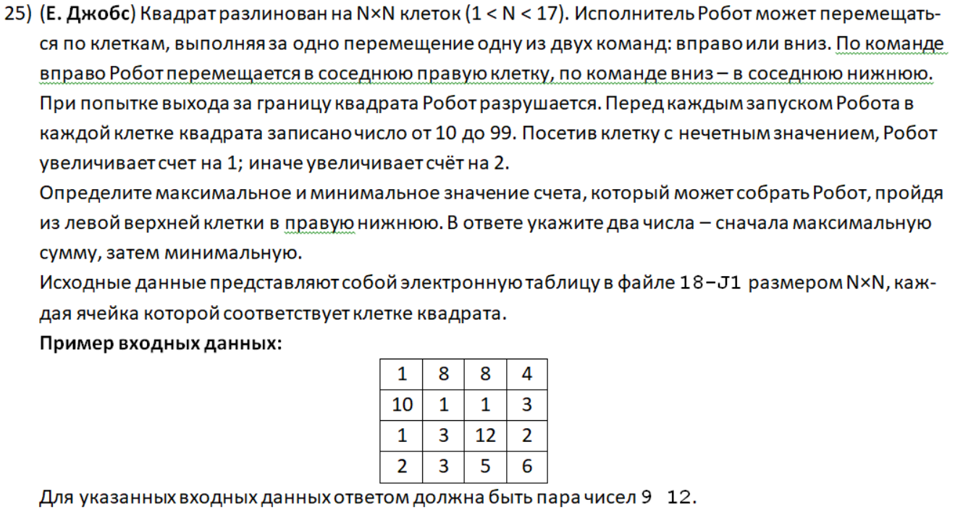
65 | 61 | 87 | 81 | 49 | 41 | 64 | 29 | 60 | 49
47 | 13 | 81 | 41 | 20 | 97 | 32 | 84 | 67 | 13
77 | 14 | 96 | 86 | 92 | 33 | 78 | 47 | 29 | 59
50 | 78 | 68 | 12 | 87 | 69 | 98 | 98 | 36 | 89
18 | 42 | 75 | 30 | 45 | 95 | 42 | 82 | 52 | 85
96 | 16 | 25 | 93 | 95 | 94 | 52 | 88 | 57 | 56
99 | 29 | 60 | 10 | 16 | 26 | 25 | 85 | 16 | 28
54 | 97 | 77 | 58 | 75 | 60 | 31 | 44 | 39 | 76
87 | 73 | 79 | 18 | 47 | 74 | 12 | 74 | 33 | 93
77 | 89 | 38 | 95 | 98 | 19 | 84 | 59 | 65 | 98

30
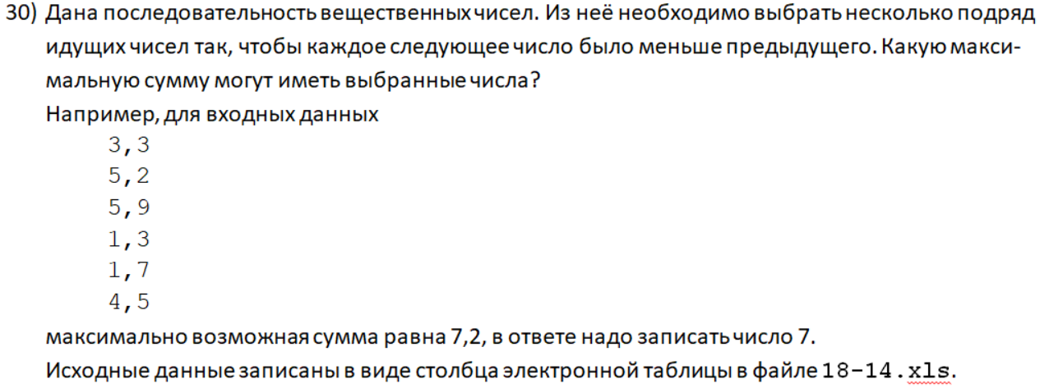
75.96
63.26
110.70
123.18
138.49
140.28
125.36
12.31
128.93
13.70
138.19
74.35
12.47
117.47
98.61
88.39
84.96
89.21
121.60
18.83
123.69
117.53
147.52
123.66
138.48
58.69
60.56
48.86
126.52
47.14
124.25
29.46
73.42
110.87
7.93
135.77
21.03
30.05
8.53
59.68
8.29
40.44
26.25
127.53
91.54
129.99
110.88
76.12
28.80
103.27
123.88
65.11
72.79
34.33
98.73
132.66
147.85
83.77
147.14
132.58
27.34
71.93
128.97
65.70
29.03
43.02
7.47
23.56
99.68
131.66
115.43
42.90
10.91
57.57
83.98
68.21
74.24
142.17
20.04
23.60
92.19
63.74
12.73
52.15
125.41
57.15
69.33
102.56
54.54
139.92
9.96
52.23
23.60
101.05
134.24
29.36
89.87
140.95
93.34
44.78
106.50
137.76
23.35
66.95
97.48
94.87
57.83
109.44
119.61
145.49
97.18
139.90
23.57
148.88
47.30
126.42
76.41
43.81
20.27
13.54
150.83
39.65
80.91
118.88
146.15
89.45
93.82
48.68
9.50
103.50
114.96
10.97
27.03
125.46
88.08
151.89
48.19
61.62
62.80
17.93
68.58
116.47
106.11
88.69
5.54
6.21
145.58
12.34
44.22
85.93
66.38
30.90
146.84
149.23
115.69
25.86
118.25
121.64
31.72
147.24
113.28
113.34
143.52
36.42
125.69
97.49
31.50
73.13
38.76
86.44
65.96
70.71
72.71
152.10
54.42
76.66
76.41
53.78
131.45
17.30
41.28
118.25
52.44
21.24
14.98
122.23
92.28
123.94
128.80
142.14
76.32
113.54
59.75
92.00
59.45
87.97
112.42
98.42
117.52
109.11
18.74
61.19
32.32
139.38
142.95
57.46
54.34
70.31
51.18
33.20
121.43
35.45
6.72
62.75
40.34
111.25
20.74
47.31
44.66
57.11
92.26
124.85
122.05
52.54
37.67
87.45
135.75
77.67
51.60
21.60
69.15
143.39
80.21
125.92
16.57
5.93
16.62
45.00
21.01
57.92
139.23
35.35
13.20
101.17
117.95
39.08
113.76
141.44
109.70
72.98
114.09
69.49
103.98
50.13
23.33
44.17
110.80
59.96
135.37
79.86
106.99
108.59
50.32
54.60
144.68
45.90
115.67
21.82
63.25
65.76
87.74
60.08
151.84
62.75
105.19
59.23
54.41
138.97
117.77
65.76
135.66
70.01
150.17
42.47
57.90
61.01
31.29
62.42
7.17
31.15
47.61
150.87
84.19
44.44
27.22
36.55
91.99
46.00
99.40
154.49
142.15
85.24
18.08
87.94
152.75
56.70
50.60
10.05
5.16
24.74
82.47
84.75
126.09
80.59
54.42
102.43
24.57
102.42
45.41
130.03
140.14
105.24
63.85
96.64
102.22
43.44
6.53
50.40
85.42
90.83
143.79
50.48
143.17
80.58
34.89
14.62
105.57
32.60
61.75
6.49
36.76
58.60
147.32
62.67
36.40
73.87
31.78
95.68
79.61
6.56
111.50
96.38
24.78
146.58
29.84
8.44
141.56
14.62
12.06
89.19
126.12
90.57
123.24
88.47
10.95
38.18
86.25
151.44
41.99
37.42
32.90
5.92
146.86
105.16
52.85
81.35
68.40
154.85
73.24
147.99
41.51
123.66
95.59
25.96
120.57
79.65
83.66
27.90
31.19
56.68
21.44
90.85
144.98
57.35
82.80
13.65
100.36
149.83
11.67
38.33
80.72
152.44
131.73
41.71
104.46
147.02
32.32
80.33
36.82
91.85
55.39
30.92
91.22
75.29
59.50
135.27
35.13
44.74
37.09
74.83
11.11
38.58
28.84
25.11
127.20
116.98
46.49
27.17
12.02
39.85
89.10
46.56
131.84
129.72
19.99
148.75
129.85
73.06
38.48
67.08
17.70
104.22
17.30
112.82
100.94
8.42
146.68
131.73
50.34
22.63
117.91
86.62
112.29
79.68
19.75
99.07
81.99
73.36
134.69
128.50
31.11
13.28
100.59
23.40
83.22
94.96
34.30
72.68
49.28
142.15
54.66
126.02
67.97
12.87
134.52
136.18
98.57
148.29
82.19
31.99
110.47
16.98
123.79
153.86
124.32
142.63
119.25
147.17
115.38
130.82
42.31
88.45
32.89
143.37
30.11
62.45
40.83
58.63
44.55
57.09

45
123
985
73
254
438
856 | Ответ:
424
925
182
421
101
693
233
137
810
991
209
906
207
318
220
533
104
887
480
789
780
902
459
332
823
75
def par_chet(a):
number_chet = 0
for k in a:
if k % 2 == 0:
number_chet += 1
return number_chet
def par_nechet(a):
number_nechet = 0
for k in a:
if k % 2 != 0:
number_nechet += 1
return number_nechet
with open('primer.txt') as F:
spisok = [int(i) for i in F]
count = 0
for i in range(0, len(spisok) - 6):
if spisok[i] % 2 == 0:
count += par_chet(spisok[i+1:i+7])
else:
count += par_nechet(spisok[i+1:i+7])
for i in range(len(spisok) - 6, len(spisok)):
if spisok[i] % 2 == 0:
count += par_chet(spisok[i+1:])
else:
count += par_nechet(spisok[i+1:])
print (count)
576
334
753
497
759
456
350
29
873
997
922
751
827
932
704
806
319
626
310
649
138
832
828
745
453
539
965
644
878
745
820
291
665
313
295
911
474
953
394
270
750
499
205
627
995
261
503
962
237
806
749
838
209
34
997
448
505
330
399
898
546
396
1000
986
82
185
433
838
490
665
250
896
234
832
111
989
753
353
343
378
456
494
896
244
938
665
643
38
181
644
865
38
253
584
310
941
53
163
480
510
764
954
456
875
11
669
14
731
117
622
989
492
372
546
349
616
818
605
470
734
930
697
365
618
302
931
353
504
123
789
641
263
488
856
639
82
532
562
255
838
448
560
56
43
979
63
214
644
469
945
697
1000
616
745
814
149
949
461
841
873
527
954
376
28
90
423
780
314
170
904
805
639
846
219
555
608
538
250
660
868
396
534
339
717
280
219
470
653
497
478
927
706
386
887
996
738
955
573
605
737
693
655
28
567
268
159
436
908
259
868
782
329
39
565
494
163
373
638
218
738
584
609
440
963
55
848
125
628
285
260
137
725
760
389
431
902
859
144
967
90
736
748
35
648
753
997
428
551
287
101
335
737
642
837
129
451
459
238
650
625
83
618
204
327
451
157
506
778
70
539
304
580
972
512
294
144
443
705
957
32
676
69
270
707
132
245
33
903
353
44
628
124
48
369
809
893
279
881
834
458
748
387
740
543
861
862
330
881
516
631
488
640
627
941
725
88
998
663
828
239
325
954
287
190
658
596
285
58
339
81
615
833
79
288
776
33
656
920
450
480
820
235
21
25
464
661
342
647
186
471
341
404
401
238
244
199
470
793
690
919
340
646
119
754
647
651
464
601
209
746
493
287
87
366
35
385
696
623
216
158
586
466
805
777
889
752
106
782
125
381
361
88
391
713
625
428
989
317
26
521
165
302
891
273
618
781
93
967
897
485
840
137
789
154
56
70
833
16
821
419
338
433
214
66
51
478
567
518
779
189
69
360
992
800
803
85
41
493
980
935
858
58
910
480
667
590
610
850
158
421
296
639
623
855
996
529
381
982
408
865
183
75
749
141
609
471
814
24
407
480
611
374
417
868
400
829
667
904
218
200
376
854
884
11
474
281
509
893
493
819
830
586
920
993
561
306
222
551
141
688
109
184
232
598
827
849
874
983
950
801
849
880
574
545
323
318
61
333
338
567
263
26
453
373
103
66
99
697
835
677
635
171
617
509
790
301
404
94
913
833
902
499
392
478
248
252
690
593
178
496
897
179
481
763
997
370
202
554
178
840
294
448
344
58
846
514
80
475
113
593
137
436
921
132
552
277
272
350
497
544
245
564
477
848
374
682
424
454
104
972
220
984
31
196
490
523
430
486
170
11
100
512
109
19
969
506
332
207
207
26
607
504
617
976
263
128
830
917
832
995
106
151
836
681
218
994
298
350
276
238
973
547
413
528
389
871
720
216
848
607
125
702
373
619
32
673
845
387
70
336
923
562
382
51
801
768
316
548
784
172
309
696
395
716
641
472
968
592
218
728
785
755
936
560
166
21
326
851
793
263
544
97
612
985
613
344
367
238
772
75
486
948
364
788
872
987
169
633
685
608
588
609
666
609
469
166
74
647
454
791
222
365
729
753
95
331
493
489
50
898
334
306
774
832
543
352
873
949
146
639
168
401
490
389
453
163
272
946
621
84
599
855
324
315
637
137
826
262
231
648
514
743
777
241
354
783
359
657
970
705
295
319
36
352
272
357
671
574
95
470
510
193
248
843
538
270
200
392
85
864
829
445
370
308
476
834
792
107
49
297
254
894
51
58
351
669
810
155
72
623
521
954
232
66
234
240
431
502
861
23
460
591
207
877
187
771
609
787
146
993
85
180
855
545
937
46
747
493
388
568
876
705
83
600
367
198
731
379
411
383
916
281
68
708
217
653
325
972
612
134
198
543
204
651
608
740
464
180
598
41
802
307
478
174
40
767
158
661
714
541
88
588
813
675
353
821
464
240
520
711
818
574
500
252
227
915
32
834
336
754
98
100
529
163
89
514
401
946
46
503
11
657
574
131
793
434
98
708
139
555
832
894
158
260
212
425
861
968
336
188
497
89
733
429
412
468
816
711
410
258
290
198
890
487
304
697
897
381
931
546
132
312
935
581
35
184
918
109
354
359
914
57
428
306
484
622
245
453
779
644
944
564
146
692
941
212
51
283

